วัน,สัปดาห์ (ใช้)
บริษัท โตโยต้านนทบุรี ผู้จำหน่ายโตโยต้า จำกัด
ตารางการตรวจเช็คและบำรุงรักษา เครื่องถอดยางรถยนต์ เดือน.........................พ.ศ.............
แผนก.......................................สาขา......................
 |  |  |  |  |  |  |  |  |  |  |  |  |  |  |  |  |  |  |  |  |  |  |  |  |  |  | ตำแหน่งที่ตั้ง

ผู้จัดการศูนย์บริการ |  |  | ผช.ผจก. / จนท. หน่วยงานซ่อมบำรุง |  |  |  |  |  |  |  |  |  |  |  |  |  |  |  |  |  |  |  |  |  |  |  | ผู้รับผิดชอบ

ประจำวัน | ลำดับ | รายละเอียดในการตรวจเช็ค ( ภาพประกอบหน้าที่ 3/4 ) |  |  | 1 | 2 | 3 | 4 | 5 | 6 | 7 | 8 | 9 | 10 | 11 | 12 | 13 | 14 | 15 | 16 | 17 | 18 | 19 | 20 | 21 | 22 | 23 | 24 | 25 | 26 | 27 | 28 | 29 | 30 | 31
 | 1 | ตรวจสอบแป้นเหยียบ : เช็คแป้นเหยียบฐานจับกระทะล้อ โดยจะต้องหมุนซ้าย ,
 |  | ขวาได้ เช็คแป้นเหยียบปากจับกระทะล้อ ต้องหุบเข้าออกได้
 | 2 | ตรวจสอบปากจับกระทะล้อ: เช็คยางรองปากจับกระทะล้อต้องไม่ฉีกขาดจนทำให้
 |  | ล้อเป็นลอย
 | 3 | ทำความสะอาดเครื่องทั้งภายนอกภายใน : ใช้ลมเป่าไล่ฝุ่นและเศษดิน ,
 |  | ใช้ผ้าชุบน้ำมันก๊าดเช็ดให้ทั่วเครื่อง และ หล่อลื่นด้วยน้ำมันใส
 | 4 | ตรวจสอบลมรั่วบริเวณคันโยกที่ตัวอุปกรณ์งัดยาง
 | 5 | ตรวจสอบเกจวัดแรงดัน : ต้องสามารแสดงค่าแรงดันได้ตามปกติ , ไม่มีคราบสกปรก
 |  | ในหน้าปัทม์
ลงชื่อผู้รับผิดชอบ
ลงชื่อผู้ตรวจสอบ ( หัวหน้างาน )

ประจำสัปดาห์ | ลำดับ | รายละเอียดในการตรวจเช็ค ( ภาพประกอบหน้าที่ 3/4 ) |  |  | สัปดาห์ที่ 1 |  |  |  |  |  |  |  | สัปดาห์ที่ 2 |  |  |  |  |  |  |  | สัปดาห์ที่ 3 |  |  |  |  |  |  |  | สัปดาห์ที่ 4
 | 1 | ตรวจสอบการรั่วและการทำงานของระบบลม จะมีเสียงดังในจุดที่รั่ว ถ้าพบให้แจ้ง
 |  | เจ้าหน้าที่ทันที
 | 2 | ใช้น้ำมันหล่อลื่นสลักคอและจุดหมุนกดขอบ
ลงชื่อผู้รับผิดชอบ |  |  |  |  | สัปดาห์ที่ 1 ……………………… |  |  |  |  |  |  |  | สัปดาห์ที่ 2 ……………………… |  |  |  |  |  |  |  | สัปดาห์ที่ 3 ……………………… |  |  |  |  |  |  |  | สัปดาห์ที่ 4 ………………….
ลงชื่อผู้ตรวจสอบ (หัวหน้างาน) |  |  |  |  | สัปดาห์ที่ 1 ……………………… |  |  |  |  |  |  |  | สัปดาห์ที่ 2 ……………………… |  |  |  |  |  |  |  | สัปดาห์ที่ 3 ……………………… |  |  |  |  |  |  |  | สัปดาห์ที่ 4 ………………….

ü
û
ข้อปฎิบัติ |  |  |  | สัญลักษณ์ | บันทึกปัญหาที่พบและแนวทางการแก้ไข
1.ต้องตรวจเช็คตามหัวข้อที่กำหนดก่อนเริ่มปฎิบัติงานทุกวัน |  |  |  | ปกติ | วันที่ |  |  |  |  | ปัญหาที่พบ |  |  |  |  |  |  |  |  |  | แนวทางแก้ไข |  |  |  |  |  |  |  |  |  | ผู้บันทึก
2.หากพบว่ามีปัญหาให้แจ้งหัวหน้าช่างทันที |  |  |  | ไม่ปกติ
3.กรณีพบความผิดปกติหรือใช้งานไม่ได้ต้องแขวนป้ายห้ามใช้งาน |  |  |  | แก้ไขแล้ว
และแจ้งหัวหน้าให้รีบดำเนินการแจ้งซ่อมตามขั้นตอน

เอกสารฉบับที่ / วันที่ออกเอกสาร / วันที่มีผลบังคับใช้ : 2 / 20/12/2561 / 04/01/2562 |  |  |  |  |  |  |  |  |  |  |  |  |  |  |  |  |  |  |  |  |  |  |  |  |  |  |  |  |  |  |  | EF-OFF-185

เดือน
บริษัท โตโยต้านนทบุรี ผู้จำหน่ายโตโยต้า จำกัด
ตารางการตรวจเช็คและบำรุงรักษา เครื่องถอดยางรถยนต์ พ.ศ.............
แผนก.......................................สาขา......................

ประจำเดือน | ลำดับ | รายละเอียดในการตรวจเช็ค ( ภาพประกอบหน้าที่ 4/4 ) |  | ......ม.ค. | ......ก.พ. |  | .......มี.ค. | ......เม.ย. | ......พ.ค. | ......มิ.ย. | ......ก.ค. | ......ส.ค. | .......ก.ย. | .......ต.ค. | ......พ.ย. |  | ........ธ.ค.
 | 1 | ตรวจสอบระบบแรงเคลื่อนไฟฟ้า ต้องมีแรง 380V 3เฟส และตรวจวัดกระแส
 |  | ไฟฟ้าที่มอเตอร์ให้ได้ตามเนมเพลทที่กำหนดมา
ลงชื่อผู้ตรวจเช็ค (ช่างซ่อมบำรุง)
ลงชื่อผู้ตรวจสอบ (หัวหน้างาน)

ü
û
ข้อปฎิบัติ |  |  | สัญลักษณ์ | บันทึกปัญหาที่พบและแนวทางการแก้ไข
1.ต้องตรวจเช็คตามหัวข้อที่กำหนดก่อนเริ่มปฎิบัติงานทุกวัน |  |  | ปกติ | วันที่ |  | ปัญหาที่พบ |  |  |  |  | แนวทางแก้ไข |  |  |  |  | ผู้บันทึก
2.หากพบว่ามีปัญหาให้แจ้งหัวหน้าช่างทันที |  |  | ไม่ปกติ
3.กรณีพบความผิดปกติหรือใช้งานไม่ได้ต้องแขวนป้ายห้ามใช้งาน |  |  | แก้ไขแล้ว
และแจ้งหัวหน้าให้รีบดำเนินการแจ้งซ่อมตามขั้นตอน

เอกสารฉบับที่ / วันที่ออกเอกสาร / วันที่มีผลบังคับใช้ : 2 / 20/12/2561 / 04/01/2562 |  |  |  |  |  |  |  |  |  |  |  |  |  |  |  | EF-OFF-185

เจ้าของพื้นที่ (ใช้)
บริษัท โตโยต้านนทบุรี ผู้จำหน่ายโตโยต้า จำกัด
รายละเอียดการตรวจเช็คและบำรุงรักษา เครื่องถอดยางรถยนต์
( สำหรับผู้ปฏิบัติงาน )

ประจำวัน
1. ตรวจสอบแป้นเหยียบ: แป้นเหยียบฐานจับกะทะล้อ ต้องหมุนซ้าย/ขวาได้ ส่วนแป้นเหยียบปากจับกะทะล้อ ต้องหุบเข้าออกได้ | 4. ตรวจสอบลมรั่วบริเวณคันโยกที่ตัวอุปกรณ์งัดยาง
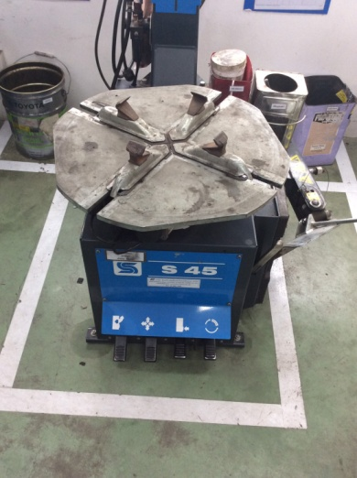

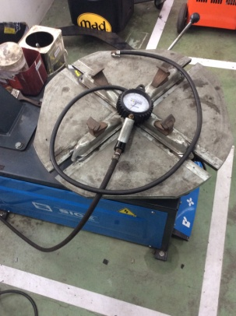
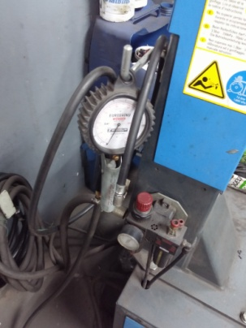
2. เช็คยางรองปากจับกระทะล้อต้องไม่ฉีกขาดจนทำให้ | 5. ตรวจสอบเกจวัดแรงดัน

3. ทำความสะอาดตัวเครื่องใช้ลมเป่า จากนั้นใช้ผ้าชุบน้ำมันก๊าดเช็ดภายนอกให้ทั่ว
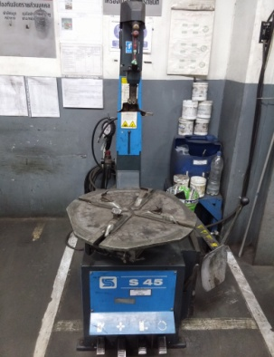

เอกสารฉบับที่ / วันที่ออกเอกสาร / วันที่มีผลบังคับใช้ : 2 / 20/12/2561 / 04/01/2562 |  | EF-OFF-185

ซ่อมบำรุง
บริษัท โตโยต้านนทบุรี ผู้จำหน่ายโตโยต้า จำกัด
รายละอียดการตรวจเช็คและบำรุงรักษา เครื่องถอดยางรถยนต์
( สำหรับหน่วยงานซ่อมบำรุง )

ประจำเดือน
1.ตรวจสอบระบบแรงเคลื่อนไฟฟ้า ต้องมีแรง 380V 3 เฟส และตรวจวัดกระแสไฟฟ้าที่มอเตอร์ให้ได้

เอกสารฉบับที่ / วันที่ออกเอกสาร / วันที่มีผลบังคับใช้ : 2 / 20/12/2561 / 04/01/2562 | EF-OFF-185

